상품제안서
모스니에 트래블백 여행용세트 13종 | 상품코드: S46871

 |  |  |  |  |  |  | 02-713-8555 | www.synergygift.co.kr
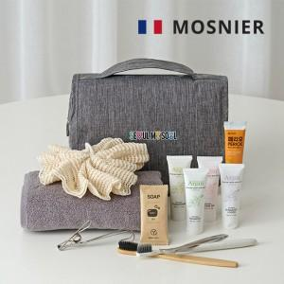

【상세/제작정보】

【인쇄/포장옵션】 | 생분해칫솔-레이저, 대나무칫솔-풀칼라, 트래블백-DTF전사 / 포장지포장

【공급단가】 | 수량 | 100~ | 300~ | 500~ | 1,000~ | 3,000~
*VAT별도 | 단가 | 16,900원 | 16,100원 | 15,700원 | 15,500원 | 15,200원

【상품 URL】 | https://www.synergygift.co.kr:443/src/goods_detail.php?gdno=46871

